2. Giới thiệu tổng quan
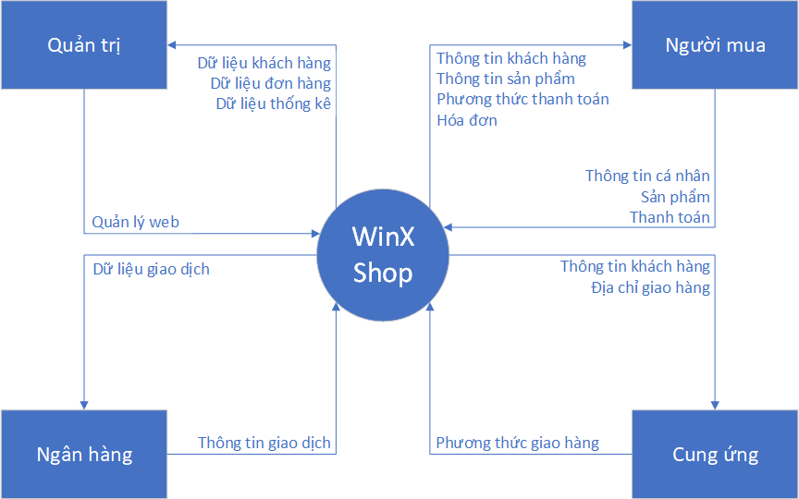
MÔN | SOFTWARE TESTING
LỚP: | K25PM1
NHÓM 9: | TV1 (Leader) | MSSV: 197PM21987 | Họ và Tên: Lê Trường Thịnh
 | TV2 | MSSV: 197PM21983 | Họ và Tên: Lê Hữu Thắng
 | TV3 | MSSV: 197PM21984 | Họ và Tên: Nguyễn Trọng Thắng
 | TV4 | MSSV: 197PM09480 | Họ và Tên: Lâm Thái Bảo Nguyên
 | TV5 | MSSV: 197PM09482 | Họ và Tên: Nguyễn Võ Anh Nguyên

 |  | HỒ SƠ MÔ TẢ YÊU CẦU SẢN PHẨM: WinX Shop

1. Giới thiệu tổng quan: (Overview)
BẠN ĐANG TÌM KIẾM NHỮNG MẪU THỜI TRANG, QUẦN ÁO VÀ PHỤ KIỆN MỚI NHẤT TRÊN MẠNG? HÃY MUA SẮM NGAY HÔM NAY TẠI WEBSITE WINX WINX sẽ mang lại cho khách hàng những trải nghiệm mua sắm thời trang hàng hiệu trực tuyến thú vị từ các thương hiệu thời trang quốc tế và trong nước, cam kết chất lượng phục vụ hàng đầu cùng với những bộ sưu tập quần áo nam nữ khổng lồ từ trang phục, phụ kiện cho phụ nữ với những xu hướng thời trang mới nhất. Bạn có thể tìm thấy những bộ trang phục mình muốn từ những bộ đồ ở nhà thật thoải mái hay tự tin trong những bộ trang phục công sở phù hợp. Những trải nghiệm mới chỉ có ở trang mua sắm hàng hiệu trực tuyến WINX.
2. Các bên liên quan: (Stakeholders)
Project Team: + Project Sponsor: Người tài trợ cho dự án, là một nhà quản trị cấp cao trong tổ chức và là người hiệu lực hóa các quyết định liên quan đến dự án. + Developer: Xây dựng sản phẩm dựa trên các yêu cầu từ khách hàng. + Designer: Chịu trách nhiệm thiết kế giao diện đảm bảo về mặt thẩm mỹ và trải nghiệm của người dùng khi vào website. + Project manager: Đảm nhận vai trò lập kế hoạch, thực hiện, giám sát, kiểm soát và kết thúc dự án. + Business Analyst/ Requirements Engineer: Thu nhận, phân loại, tổ hợp đầy đủ và chính xác các yêu cầu của các bên liên quan. + Testers: Kiểm tra chất lượng phần mềm trước khi tiến hành deploy hoặc cập nhật website. Developing Organization: + Nguồn cung cấp hàng hóa: Cung cấp hàng hóa, vật liệu và phụ kiện (Quần, áo, phụ kiện) + Đội ngũ quản lý hàng hoá: Quản lý tồn kho của sản phẩm, đảm bảo cung cấp đầy đủ sản phẩm cho khách hàng và tránh tình trạng thiếu hụt hàng. + Đội Marketing: Nghiên cứu và tiếp cận thị trường, phát hiện các cơ hội kinh doanh cho cửa hàng và quảng bá Website, đưa ra những Promotions thu hút khách hàng. + Nhân viên giao hàng: Giao hàng cho khách và thu tiền của đơn hàng (nếu có). + Giám đốc bán hàng: Quản lý, phát triển đội ngũ bán hàng sao cho thật hiệu quả nhằm đạt được mục tiêu doanh thu. + Nhân viên bán hàng, quản lý Fanpage: Tư vấn, giới thiệu sản phẩm tới khách hàng, giải đáp các thắc mắc về dịch vụ đồng thời thuyết phục khách mua hàng nhằm gia tăng doanh số cho công ty. + Quản trị: Có trách nhiệm quản lý Website, bán hàng, quản lý doanh thu và điều hành doanh nghiệp. + Chủ sở hữu: Chịu trách nhiệm về mọi mặt, từ quy trình kinh doanh cho tới bán hàng, marketing. Outside the Developing Organization: + Tư vấn viên: Giữ chân khách hàng, tạo niềm tin, hỗ trợ giải đáp thông tin để khách hàng tin tưởng và lựa chọn thương hiệu của mình. + Khách hàng: Những đối tượng mang lại lợi nhuận trực tiếp cho cửa hàng. Đây là một trong những Stakeholders quan trọng nhất giúp góp phần làm cho Winxs
3. Bối cảnh hiện tại/ Hiện trạng/Khảo sát thị trường
Đời sống của con người ngày càng được cải thiện và nâng cao vì thế nhu cầu của con người cũng ngày một phát triển hơn. Một trong những lĩnh vực đòi hỏi ngày càng cao ấy của con người chính là thị trường thời trang. Xu hướng trong những năm trở lại đây, nhu cầu mua sắm của người tiêu dùng tăng mạnh. Theo khảo sát so với những mặt hàng thiết yếu khác thì việc mua sắm sản phẩm thời trang xếp thứ 3 sau việc chi tiêu đặc biệt là nữ giới. Chính vì lẽ đó, 1 trang web online có trưng bày vô số mặt hàng thời trang cho tất cả mọi người có thể lựa chọn ngay tại chỗ chỉ bằng vài cú click chuột thì tiện lời còn gì bằng. Nhất là trong thời buổi dịch bệnh hiện nay, mọi chỉ cần ở nhà lên mạng, gõ phím và tìm kiếm bất cứ chiếc áo chiếc quần nào mà bạn thích mà không cần phải vác xác đến lựa chọn; vừa tiết kiệm thời gian, chi phí, vừa bảo đảm an toàn sức khỏe cho bản thân và cộng đồng.
4. Động cơ xây dựng sản phẩm (Motivation)
Nhu cầu ăn mặc tiện lợi hợp thời trang nhưng giá thành phải chăng của học sinh sinh viên và những người lao động tầm trung vì họ không có khả năng chi trả cho những thương hiệu lớn đắt tiền và nhu cầu của bản thân là 1 điều rất khó khăn. Đó là lí do nhóm em muốn xây dựng trang web bán quần áo may sẵn nhằm hỗ trợ 3 đối tượng trên giúp họ lựa chọn những quần áo, phụ kiện phù hợp.
 |  | Business Model Canvas
 |  | (8) Đối tác chính của công ty: • Shipper. • Nhà tài trợ. | (7) Những hoạt động chủ yếu: • Bán quần áo, phụ kiện • Quảng bá, PR sản phẩm • Quản lý và vận hành Website, giữ cho website luôn ổn định. | (2) Sản phẩm giải quyết được những nhu cầu của khách hàng như: • Ăn mặc • Cập nhật giá cả • Tìm kiếm cửa hàng gần nhất • Đặt hàng | (4) Lí do khách hàng yêu quý doanh nghiệp: • Sản phẩm chất lượng • Các dịch vụ vượt trội • Nhân viên phục vụ chu đáo, tận tâm. | (1) Khách hàng của website: • Giới trẻ, những người yêu thích thời trang phổ thông.
 |  |  | (6) Nguồn lực giúp triển khai kinh doanh: • Tài chính. • Nhân lực. • Nhà cung cấp. • Danh tiếng. |  | (3) Khách hàng có thể đặt mua sản phẩm từ: • Trang web. • Fanpage Facebook.
 |  | (9) Những chi phí để vận hành kinh doanh: • Lương cho nhân viên. • Dịch vụ bảo trì, sửa chữa. • Chi phí cho quản lý và điều hành. • Chi phí cho quảng cáo sản phẩm. |  |  | (5) Thu tiền từ những nguồn: • Giới trẻ có niềm đam mê và am hiểu về thời trang. • Từ quảng cáo chạy trên các trang bán trung gian khác như Instagram, Facebook, Google Ads, ...

 |  |  | SWOT | O - Opportunities | T - Threats
 |  |  |  | 1. Nhu cầu cao về thời trang của giới trẻ hiện nay. 2. Tiềm năng bán hàng trên nền tảng online rất lớn. 3. Đội ngũ Marketing quảng bá rộng rãi trên khắp các nền tảng. | 1. Tỉ lệ cạnh tranh cao. 2. Đối thủ lớn mạnh nhiều. 3. Chưa có kinh nghiệm nhiều. 4. Chi phí nhập hàng không ổn định.
 |  |  | S - Strengths | Chiến lược S - O | Chiến lược S - T
 |  |  | 1. Sản phẩm luôn đi đầu về chất lượng, cập nhật nhanh các xu hướng thời trang 2. Sản phẩm có sự đa dạng, tính thẩm mỹ cao 3. Nhân viên thân thiện, tận tâm với khách hàng. 4. Có đổi trả ( trong điều kiện đổi trả ) 5. Đội thiết kế chuyên nghiệp, năng động, luôn học hỏi và tiếp thu ý kiến khách hàng | 1. S (1, 2, 3) và O (1, 2, 3) Chiến lược phát triển sản phẩm và nâng cao chất lượng dịch vụ: Tập trung phát triển vào những sản phẩm có khả năng bán chạy nhất, loại bỏ bớt những sản phẩm bị bão hoà. Nâng cao chất lượng dịch vụ, luôn giải quyết vấn đề tốt và giữ thái độ thân thiện với khách hàng. | 1. S (1, 2) và T (1, 2) Chiến lược xây dựng tên tuổi: Đánh mạnh và gia tăng tính độc đáo của sản phẩm nhằm xây dựng thương hiệu để tăng khả năng cạnh tranh. 2. S (3, 5) và T (3) Chiến lược đào tạo nhân lực: Đào tạo nhân viên làm việc có quy trình, có tổ chức, trang bị những kiến thức nhất định về chuyên môn, nghiệp vụ.
 |  |  | W - Weaknesses | Chiến lược W - O | Chiến lược W - T
 |  |  | 1. Vì là công ty start-up nên thương hiệu không được nhiều người biết đến. 2. Chi phí đầu tư còn ít 3. Chưa tìm được nguồn nguyên liệu thích hợp | 1. W (1, 3) và O (1, 2, 3) Chiến lược quảng bá: Tập trung quảng bá rộng rãi thương hiệu nhờ vào đội Marketing, đánh mạnh vào đối tượng học sinh, sinh viên… | 1. W (2) và T (4) Chiến lược ổn định: Tìm kiếm nguồn cung cấp hàng ổn định để đảm bảo không phát sinh quá nhiều chi phí.

5. Tầm nhìn sản phẩm (Product Vision)
Tập trung hướng tới những bạn có xu hướng thời trang cá tính và muốn khoác lên mình một phong cách mới. Với câu khẩu hiệu luôn đi đầu của chúng tôi "Rẻ nhưng chất"
Winx là một website chuyên bán những sản phẩm đạt yêu cầu về chất lượng cũng như mong muốn mang lại cho khách hàng một trải nghiệm đáng nhớ.

6. Giá trị sản phẩm đem lại
- Website giúp đẩy mạnh khả năng bán mọi lúc mọi nơi. Khách hàng sẽ không phải đến trực tiếp cửa hàng hay mua hàng theo giờ giấc hoạt động của cửa hàng mà có thể mua hàng bất cứ lúc nào. - Website giúp cửa hàng và khách hàng dễ dàng tương tác với nhau hơn thông qua kênh chăm sóc khách hàng trực tuyến trên trang web. - Việc có website bán hàng cũng giúp việc thanh toán của khách hàng thuận tiện và dễ dàng hơn. Khách hàng có thể thanh toán qua thẻ ATM, qua các phương tiện thanh toán điện tử. - Thông qua website cửa hàng có thể triển khai chiến lược marketing online hiệu quả hơn như: SEO, Facebook, Google Ads… - Website sẽ cung cấp thông tin của cửa hàng tới khách hàng, giúp tăng thêm uy tín và giá trị thương hiệu của cửa hàng. - Website giúp giảm chi phí cho hoạt động kinh doanh, giảm chi phí thuê cửa hàng, nhân viên…

7. Sơ đồ tổng quan hệ thống (Context Diagram)

3. User groups & Personas
1. User groups & Personas
1.1. User groups
֎ Nhóm người mua: + Học sinh, sinh viên hiện vẫn đang đi học, có một số ít đi làm kiếm thu nhập ( lương tháng <= 5 triệu ) yêu thích về thời trang. + Các fashionista là những người có nhu cầu cao về thời trang, họ cập nhật xu hướng mới hay thậm chí là tạo nên xu hướng thời trang mới. + Doanh nghiệp mua sản phẩm về để quảng bá, bán lại cho bên mua khác. ֎ Nhóm quản trị: + Người quản trị là người có trách nhiệm quản lý website. ֎ Nhóm cung ứng: + Shipper đảm nhiệm việc giao và thu hồi công nợ từ nhóm người mua. Ngoài ra còn có đóng gói sản phẩm. + Thủ kho là người đảm trách vai trò quản lý hàng trong kho trên tất cả các công đoạn từ lúc chuyển hàng vào kho, xuất hàng ra khỏi kho, thống kê số liệu hàng tồn kho.
1.2. Personas
Người mua: Nguyễn Võ Anh Nguyên
Avatar | Introduction:
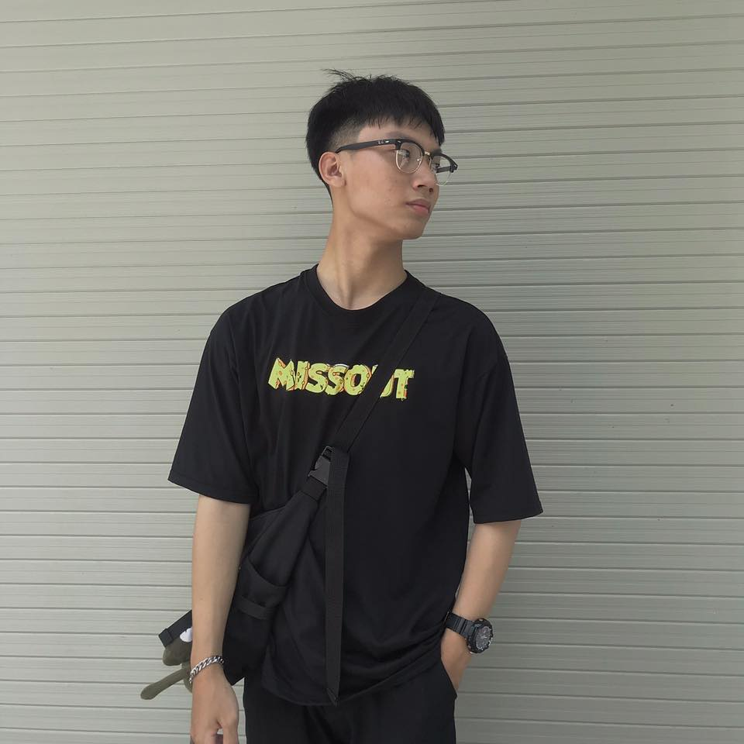 | Nguyên hiện là sinh viên năm 2 của trường đại học Văn Lang. Nguyên thân thiện, hòa đồng, vui vẻ. Nguyên thích ăn mặc cá tính, sành điệu, đặc biệt là thời trang theo xu hướng hiphop.
Tuổi: 20 Sinh viên trường ĐH Văn Lang

Quản trị: Hoàng Kiến Minh
Avatar | Introduction:
 | Minh đã có nhiều năm kinh nghiệm trong lĩnh vực thiết kế và quản lý website. Minh là người có khả năng giao tiếp và xử lý tình huống tốt. Minh có cũng có sở thích với thời trang đường phố, hiểu biết về âm nhạc và nghệ thuật.
Tuổi: 30 Cử nhân chuyên ngành Quản trị kinh doanh

Cung ứng: Lâm Thái Bảo Trung
Avatar | Introduction:
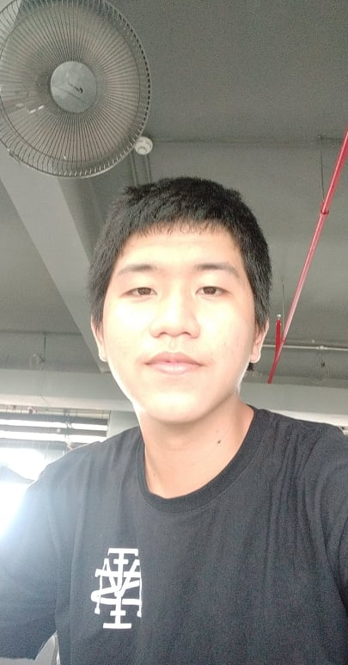 | Trung là một sinh viên mới ra trường của đại học Văn Lang, Trung tốt nghiệp ngành Kỹ thuật phần mềm. Trung cần cù, chịu khó, hoạt bát. Trung đang cần một công việc part-time để làm trước khi tìm được công việc ổn định nên Trung nhận làm shipper.
Tuổi: 22 Sinh viên vừa tốt nghiệp

1.3. User Empathy Map

Says: - Mình muốn tìm một hãng thời trang có chất lượng và giá cả phù hợp với học sinh, sinh viên. - Mình cần một hãng thời trang có sự đa dạng sản phẩm và thiết kế đặc biệt. | Người mua | Thinks: - Không biết cửa hàng có nhiều ưu đãi dành cho học sinh và sinh viên hay không. - Các sản phẩm liệu có sự sáng tạo về mặt thiết kế cũng như phù hợp với lứa tuổi của mình hay không.
Does: - Tìm kiếm trên các trang báo về thời trang. - Hỏi từ bạn bè và các trang review về thời trang trên mạng xã hội. |  | Feels: - Sợ không tìm thấy được sản phẩm chất lượng. - Cảm thấy các hãng thời trang trong nước hiện nay có thiết kế không quá ấn tượng.
Pains: - Bị quá tải trước quá nhiều thông tin từ cửa hàng và thông tin của sản phẩm. - Không tìm được sản phẩm mà mình thích với giá cả phù hợp. |  | Gains: - Web có thể sử dụng dễ dàng, đơn giản, thiết kế giao diện người dùng đẹp mắt. - Có thể xem được mọi thông tin chi tiết về sản phẩm cũng như giá khuyến mãi. - Được phép đánh giá cũng như nhận được chính sách bảo hành sản phẩm nếu có hư hại.

Says: - Tôi muốn mọi người không quá khó khăn trong việc sử dụng web. - Tôi muốn thương hiệu được nhiều người biết đến như là một biểu tượng trong giới thời trang tại Việt Nam | Quản trị | Thinks: - Không biết thương hiệu có mang lại những giá trị tích cực cho khách hàng. - Liệu trang web của hãng đã đáp ứng tốt nhu cầu khách hàng chưa.
Does: - Tìm kiếm trang web thời trang của các đối thủ cạnh tranh khác. - Học hỏi các cách vận hành cũng như kích thích sự phát triển toàn diện của hãng. |  | Feels: - Sợ trang web tải quá lâu sẽ ảnh hưởng tiêu cực tới người dùng, làm đi giảm cơ hội của cửa hàng. - Sợ khó có thể quản lý được các sản phẩm cũng như các số liệu để cải thiện website của cửa hàng.
Pains: - Khó dẫn dắt thương hiệu tiếp cận thị trường. - Khó khăn trong việc điều hành cửa hàng. - Khó khăn trong việc nắm bắt thị trường và nhu cầu của người tiêu dùng. |  | Gains: - Website của hãng thời trang WinX Shop dễ dàng quản lý. - Có đầy đủ chức năng quản lý khách hàng, đơn hàng, sản phẩm để tiện theo dõi. - Tổng kết được doanh thu, lợi nhuận cũng như sản phẩm bán chạy để có thể thêm chính sách khuyến mãi mới hợp lý.

Says: - Tôi thích đi đây đi đó, gặp mọi người, nên tôi thích công việc giao hàng. - Tôi muốn giao hàng cho khách một cách nhanh chóng, đơn giản. | Cung ứng | Thinks: - Không biết việc giao hàng ở đây có đơn giản. - Không biết mức thu nhập có ổn định không.
Does: - Tìm hiểu về Web, về các chính sách của cửa hàng dành cho shipper có ưu đãi gì không. |  | Feels: - Cảm thấy khó khăn trong việc giao hàng. - Mức thu nhập của các shipper hiện nay không ổn định. - Các chính sách hiện nay của các công ty giao hàng lớn đối với tài xế thường không được như mong đợi.
Pains: - Lo lắng không có đầy đủ các chức năng để xem được đầy đủ chi tiết khách hàng hay địa chỉ giao hàng. - Không thể gọi cho khách hàng để xác nhận thời gian giao nhận. |  | Gains: - Có thể xem được thông tin chi tiết các đơn hàng. - Tiếp nhận đơn hàng mới nhanh chóng. - Có thể liên lạc được với khách hàng để xác nhận thời gian giao. - Liên lạc được với quản trị nếu đơn hàng bị trục trặc.

5. Bussiness Process
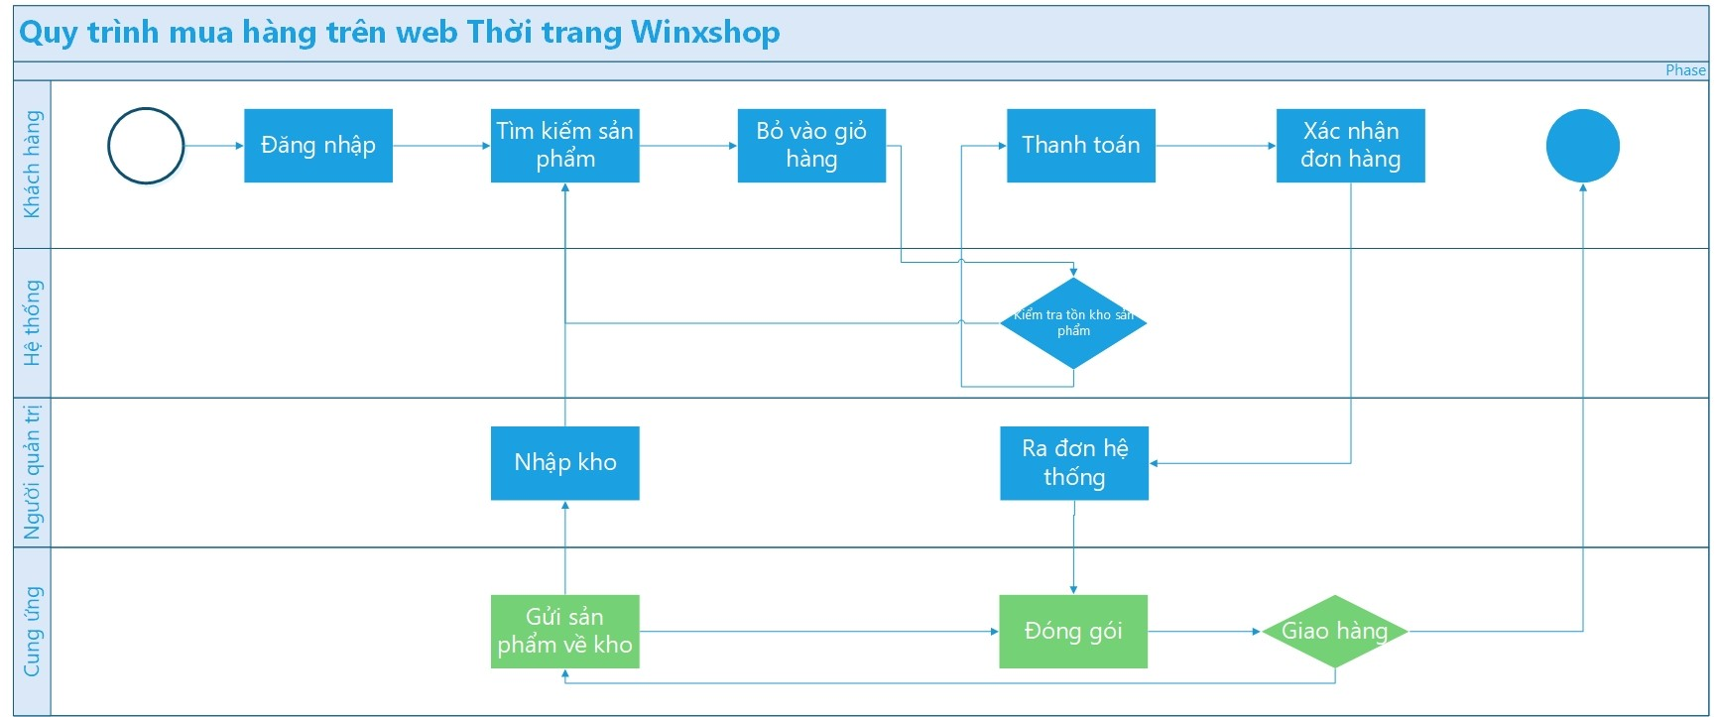
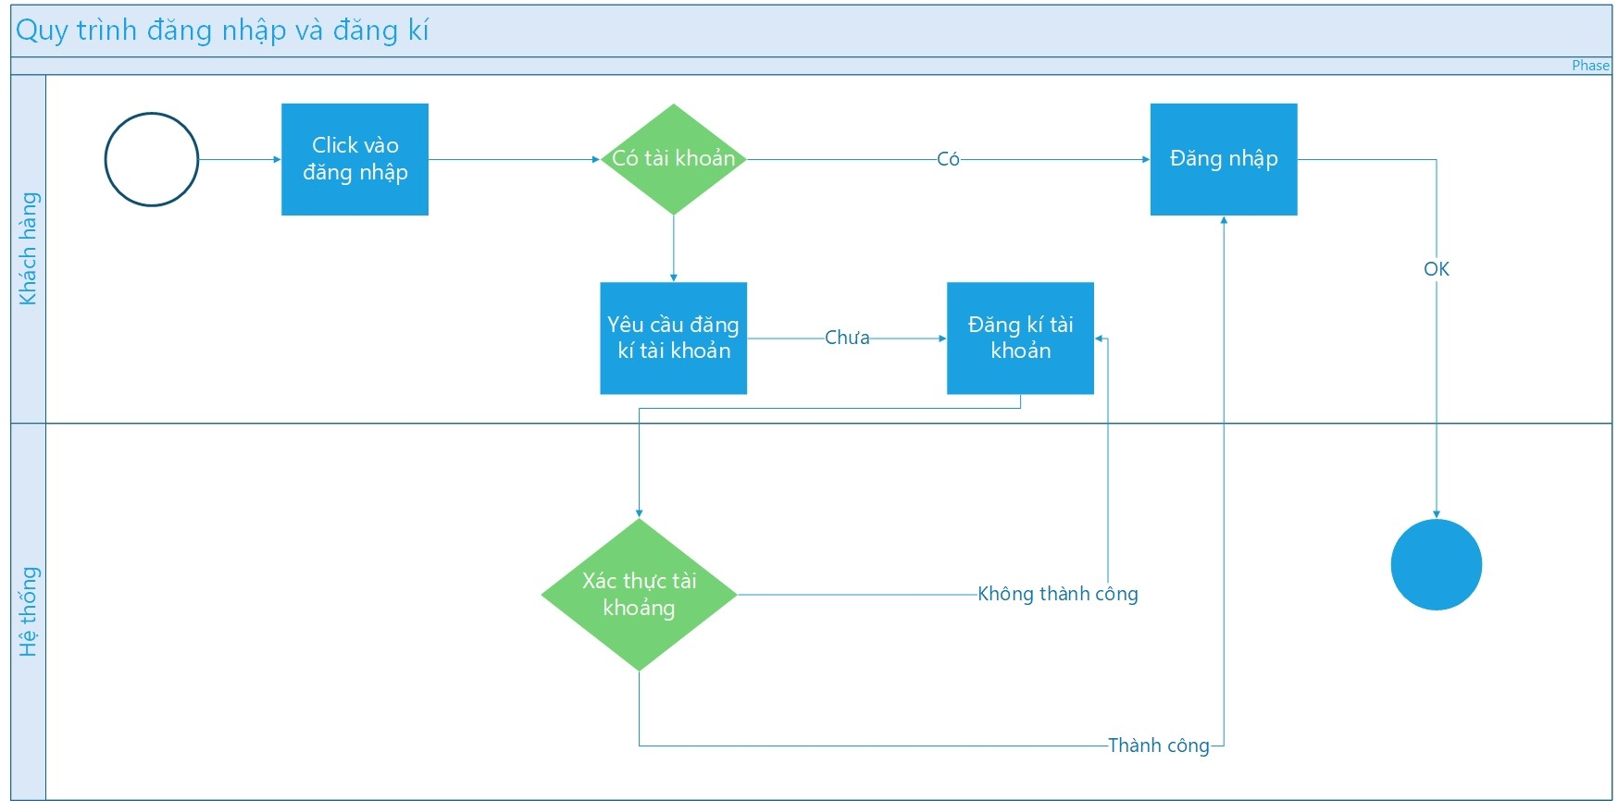
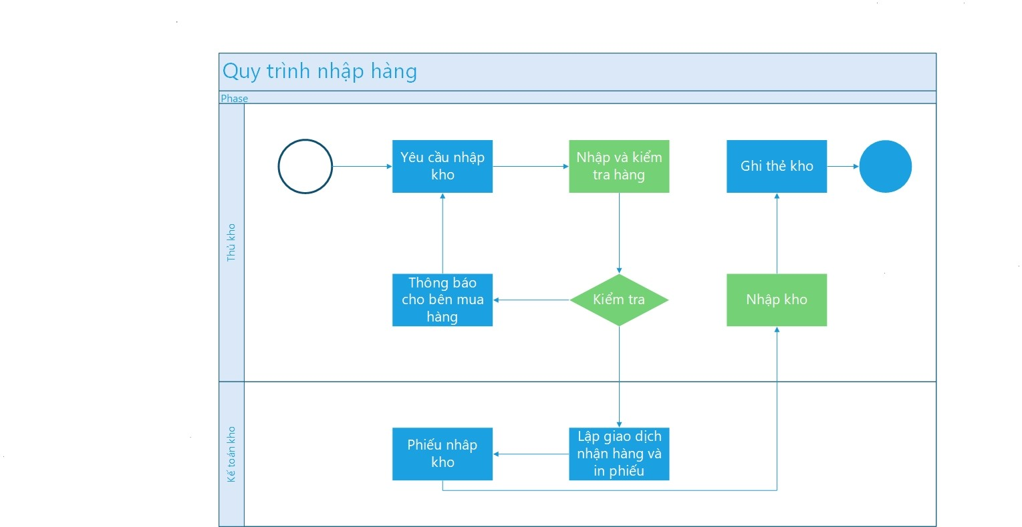
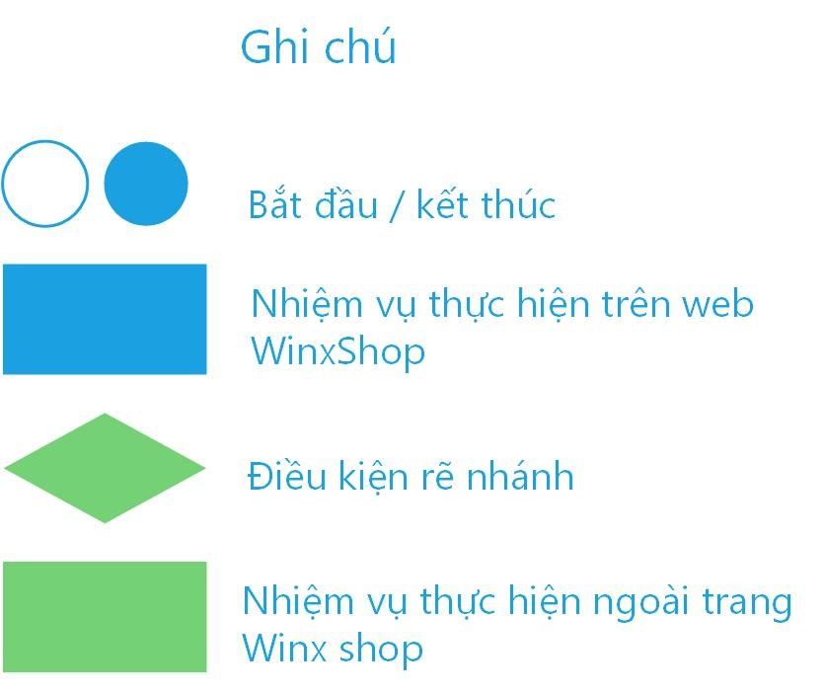
Bussiness Process

7. Use case Diagram
1. List of Use cases

# | Actor | Use case ID | Use case Name | Priority | Use case Description | Created by
1 | Người mua | UC01_KH | Tìm kiếm sản phẩm | Cao | Cho phép người dùng tìm kiếm sản phẩm
2 | Người mua | UC02_KH | Lọc theo giá | Thấp | Cho phép người dùng lọc sản phẩm theo giá
3 | Người mua | UC03_KH | Xem chi tiết thông tin sản phẩm | Cao | Cho phép người dùng xem thông tin chi tiết của sản phẩm
4 | Người mua | UC04_KH | Thêm vào giỏ hàng | Cao | Cho phép người dùng thêm sản phẩm vào giỏ hàng
5 | Người mua | UC05_KH | Xem giỏ hàng | Cao | Cho phép người dùng xem giỏ hàng
6 | Người mua | UC06_KH | Xóa sản phẩm trong giỏ hàng | Cao | Cho phép người dùng xóa sản phẩm trong giỏ hàng
7 | Người mua | UC07_KH | Cập nhật giỏ hàng | Cao | Cho phép người dùng cập nhật, chỉnh sửa số lượng sản phẩm trong giỏ hàng
8 | Người mua, ngân hàng | UC08_KH | Thanh toán | Cao | Cho phép người dùng xác nhận đặt hàng và thanh toán
9 | Người mua | UC09_KH | Xem lộ trình của đơn hàng | TB | Cho phép người dùng xem lộ trình của đơn hàng
10 | Người mua | UC10_KH | Đánh giá | Thấp | Cho phép người dùng đánh giá
11 | Người mua | UC11_KH | Liên lạc với bộ phận CSKH | Thấp | Cho phép người dùng nhắn tin trực tiếp với Website
12 | Quản trị | UC01_QT | Tìm kiếm đơn hàng | Cao | Cho phép quản trị tìm kiếm đơn hàng
13 | Quản trị | UC02_QT | Lọc đơn hàng | Cao | Cho phép quản trị lọc đơn hàng
14 | Quản trị | UC03_QT | Hủy đơn hàng | TB | Cho phép quản trị hủy đơn hàng
15 | Quản trị | UC04_QT | Quản lý thống kê | TB | Cho phép quản trị xem dữ liệu thống kê
16 | Quản trị | UC05_QT | Đăng sản phẩm | Cao | Cho phép quản trị đăng thêm sản phẩm mới
17 | Quản trị | UC06_QT | Xem chi tiết sản phẩm | Cao | Cho phép quản trị xem chi tiết sản phẩm
18 | Quản trị | UC07_QT | Xóa sản phẩm | Cao | Cho phép quản trị xóa sản phẩm
19 | Quản trị | UC08_QT | Chỉnh sửa bài đăng | Cao | Cho phép quản trị chỉnh sửa bài đăng của sản phẩm
20 | Quản trị | UC09_QT | Xem sản phẩm bán chạy | Thấp | Cho phép quản trị xem sản phẩm bán chạy
21 | Quản trị | UC10_QT | Tiếp nhận đơn hàng | Cao | Cho phép quản trị tiếp nhận đơn hàng
22 | Quản trị | UC11_QT | Thêm khách hàng | TB | Cho phép quản trị thêm khách hàng
23 | Quản trị | UC12_QT | Thêm đơn hàng | Cao | Cho phép admin thêm đơn hàng
24 | Quản trị | UC13_QT | Trả lời phản hồi khách hàng | Thấp | Cho phép trả lời phản hồi của khách hàng
25 | Quản trị | UC14_QT | Cập nhật lộ trình đơn hàng | Thấp | Cho phép quản trị cập nhật lộ trình đơn hàng
26 | Cung ứng | UC01_CU | Nhận đơn hàng | Cao | Cho phép cung ứng nhận đơn hàng
27 | Cung ứng | UC02_CU | Hoàn thành đơn hàng | Cao | Cho phép cung ứng hoàn thành đơn hàng
28 | Người mua, Cung ứng, Quản trị | UC01_MCQ | Đăng nhập | Cao | Cho phép đăng nhập
29 | Người mua, Cung ứng, Quản trị | UC02_MCQ | Đăng xuất | Cao | Cho phép đăng xuất
30 | Người mua, Cung ứng, Quản trị | UC03_MCQ | Đăng ký | Cao | Cho phép đăng ký tài khoản
31 | Người mua, Cung ứng, Quản trị | UC04_MCQ | Đổi mật khẩu | Cao | Cho phép đổi mật khẩu
32 | Người mua, Cung ứng, Quản trị | UC05_MCQ | Chỉnh sửa thông tin cá nhân | Cao | Cho phép chỉnh sửa thông tin cá nhân
33 | Người mua, Cung ứng, Quản trị | UC06_MCQ | Xem chi tiết thông tin cá nhân | Cao | Cho phép xem chi tiết thông tin cá nhân
34 | Cung ứng, Quản trị | UC01_CQ | Xem đơn hàng | Cao | Cho phép xem đơn hàng

2. Use case Diagram
 | 2.1 Use Case Diagram level 0

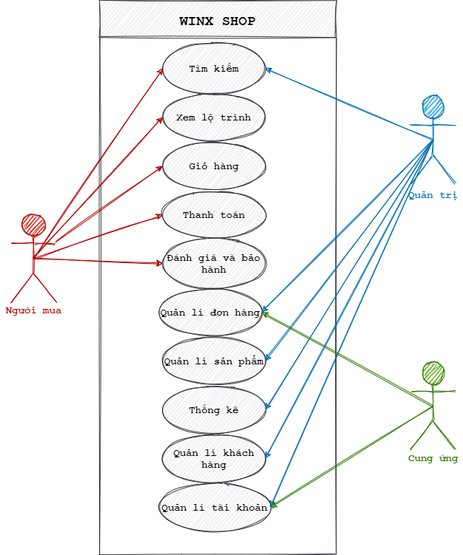

 | 2.2 Usecase Diagram level 1
 | *Người mua:

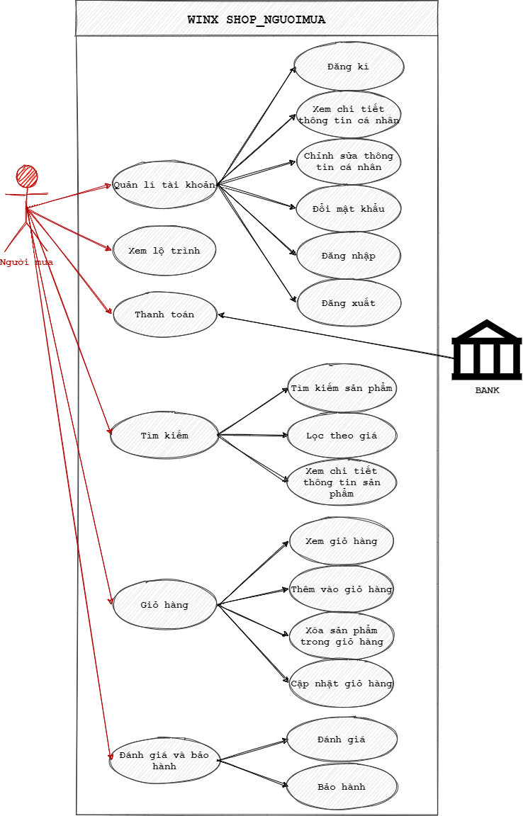

 | * Quản trị

 | * Quản trị:

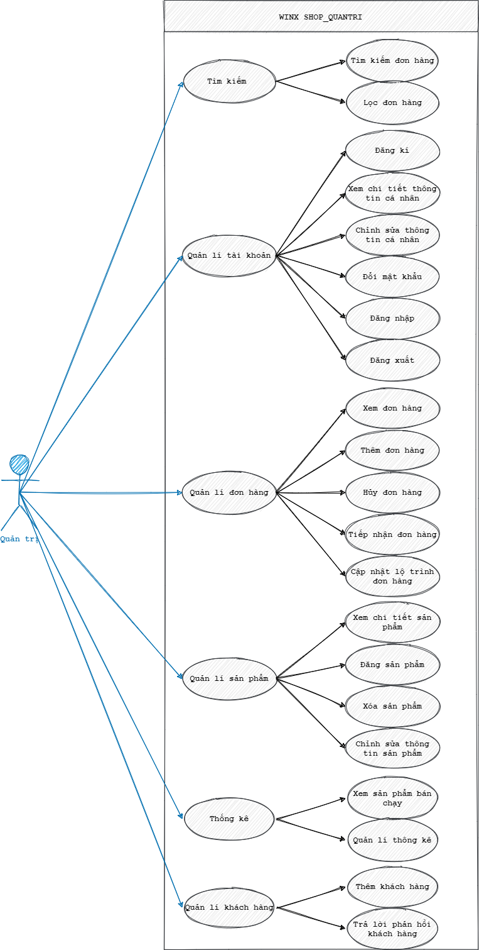

 | *Cung ứng

 | *Cung ứng

8. Mô tả Use Case
Use case: Người mua |  | Use case: Quản trị |  | Use case: Cung ứng |  | Use case: Chung
Use Case ID: | UC01_KH | Use Case ID: | UC01_QT | Use Case ID: | UC01_CU | Use Case ID: | UC01_HIHI
Use Case Name: | Tìm kiếm sản phẩm | Use Case Name: | Tìm kiếm đơn hàng | Use Case Name: | Nhận đơn hàng | Use Case Name: | Đăng nhập
Created By: | Thịnh | Created By: | Hữu Thắng, Bảo Nguyên | Created By: | Trọng Thắng | Created By: | Anh Nguyên, Trọng Thắng
Actors: | Người mua | Actors: | Quản trị | Actors: | Cung ứng | Actors: | Người mua, Cung ứng, Quản trị
Description: | Cho phép người dùng tìm kiếm sản phẩm | Description: | Cho phép quản trị tìm kiếm đơn hàng | Description: | Cho phép cung ứng có thể nhận đơn hàng. | Description: | Cho phép người dùng đăng nhập
Trigger: | Người dùng phải nhập tiêu chí và tìm kiếm | Trigger: | Quản trị nhập tên/mã đơn hàng và tìm kiếm | Trigger: | Hệ thống thông báo có đơn hàng cần được giao. | Trigger: | Người dùng đăng nhập
Pre-conditions: | Hệ thống phải đang hoạt động | Pre-conditions: | Hệ thống phải đang hoạt động | Pre-conditions: | Hệ thống phải đang hoạt động. | Pre-conditions: | Người dùng chưa đăng nhập vào hệ thống
Post-conditions: | Hệ thống hiển thị sản phẩm dựa trên keyword mà người dùng đã nhập | Post-conditions: | Hệ thống hiển thị đơn hàng mà quản trị đã nhập | Post-conditions: | Hiển thị đơn hàng cần giao. | Post-conditions: | Người dùng đăng nhập thành công
Flow: |  | Flow: |  | Flow: |  | Flow:

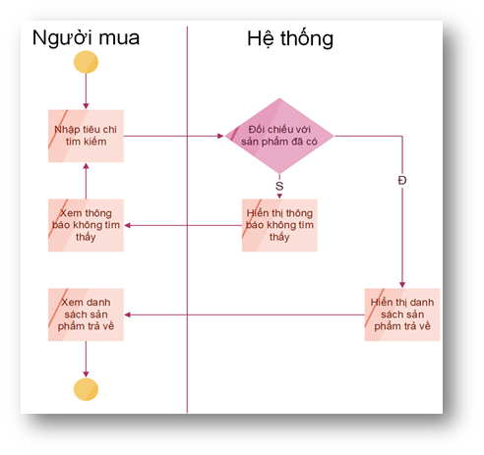
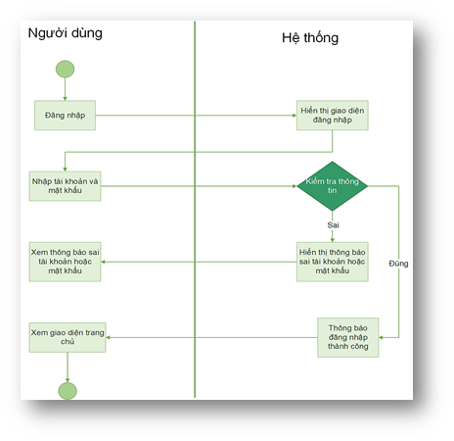
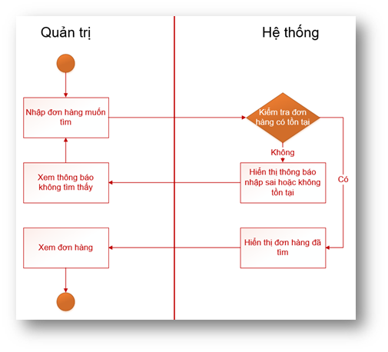
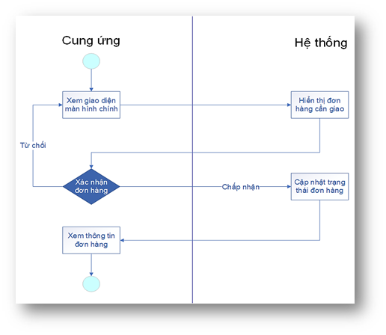

Business Rules: | * Chỉ tìm được sản phẩm đã có trên web. | Business Rules: | * Chỉ tìm được đơn hàng có trên web. | Business Rules: | * Shipper sẽ không được nhận thêm đơn hàng nếu đang có 3 đơn hàng đang cần thực hiện. | Business Rules: | * Người dùng phải có tài khoản đã đăng ký ở trong cơ sở dữ liệu WinxShop mới đăng nhập được.

Use Case ID: | UC03_KH | Use Case ID: | UC02_QT | Use Case ID: | UC02_CU | Use Case ID: | UC02_HIHI
Use Case Name: | Xem chi tiết thông tin sản phẩm | Use Case Name: | Lọc đơn hàng | Use Case Name: | Hoàn thành đơn hàng | Use Case Name: | Đăng xuất
Created By: | Thịnh | Created By: | Hữu Thắng, Bảo Nguyên | Created By: | Trọng Thắng | Created By: | Anh Nguyên, Trọng Thắng
Actors: | Người mua | Actors: | Quản trị | Actors: | Cung ứng | Actors: | Người mua, Cung ứng, Quản trị
Description: | Cho phép người dùng xem thông tin chi tiết của sản phẩm | Description: | Cho phép quản trị lọc đơn hàng | Description: | Cho phép cung ứng hoàn thành đơn hàng. | Description: | Cho phép người dùng đăng xuất khỏi hệ thống
Trigger: | Người dùng chọn sản phẩm để xem | Trigger: | Quản trị lọc đơn hàng | Trigger: | Cung ứng nhấn thành công hoặc thất bại. | Trigger: | Người dùng đăng xuất
Pre-conditions: | Hệ thống phải đang hoạt động | Pre-conditions: | Quản trị phải ở giao diện tìm kiếm đơn hàng | Pre-conditions: | Cung ứng đã giao sản phẩm đến khách hàng. Khách hàng đã hoàn tất thanh toán. | Pre-conditions: | Người dùng đã đăng nhập vào hệ thống
Post-conditions: | Trang web hiển thị đầy đủ thông tin về sản phẩm, về chương trình khuyến mãi, đánh giá của sản phẩm, … | Post-conditions: | Hệ thống hiển thị đơn hàng theo điều kiện đã lọc | Post-conditions: | Cập nhật lại trạng thái đơn hàng lên hệ thống, ứng dụng quay lại giao diện chính. | Post-conditions: | Người dùng đăng xuất thành công
Flow: |  | Flow: |  | Flow: |  | Flow:

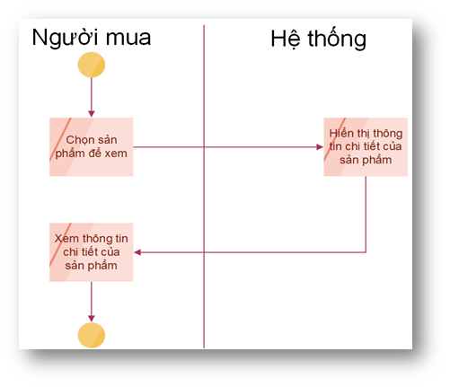
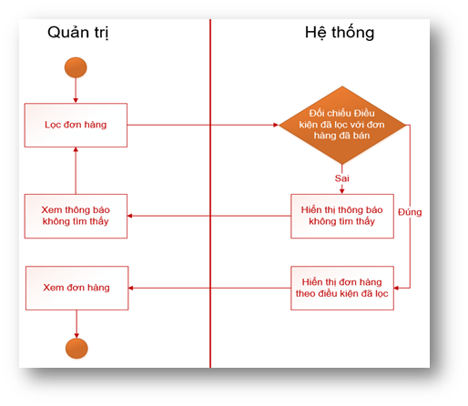
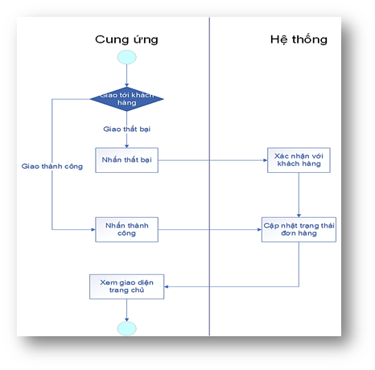
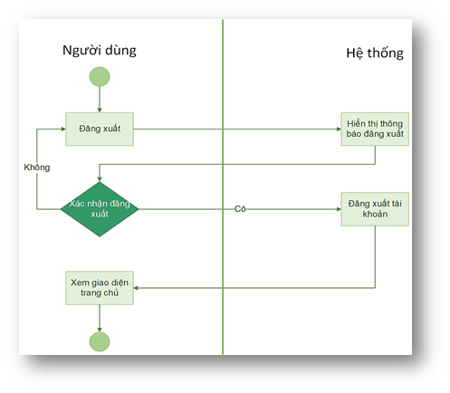

Business Rules: | * Sản phẩm phải tồn tại. | Business Rules: | * Chỉ lọc được những đơn đã bán. | Business Rules: | * Chỉ được nhấn thất bại sau khi đã xác nhận với khách hàng. | Business Rules:

Use Case ID: | UC04_KH | Use Case ID: | UC03_QT |  |  | Use Case ID: | UC03_HIHI
Use Case Name: | Thêm vào giỏ hàng | Use Case Name: | Huỷ đơn hàng |  |  | Use Case Name: | Đăng ký
Created By: | Thịnh | Created By: | Hữu Thắng, Bảo Nguyên |  |  | Created By: | Anh Nguyên, Trọng Thắng
Actors: | Người mua | Actors: | Quản trị |  |  | Actors: | Người mua, Cung ứng, Quản trị
Description: | Cho phép người dùng thêm sản phẩm vào giỏ hàng | Description: | Cho phép quản trị huỷ đơn hàng |  |  | Description: | Cho phép đăng ký tài khoản
Trigger: | Người dùng lựa sản phẩm để thêm | Trigger: | Quản trị chọn đơn hàng và huỷ |  |  | Trigger: | Người dùng nhấn vào đăng ký
Pre-conditions: | Người dùng đang ở trong trang xem chi tiết sản phẩm | Pre-conditions: | Đơn hàng có tồn tại |  |  | Pre-conditions: | Người dùng chưa có tài khoản
Post-conditions: | Hệ thống thêm sản phẩm thành công | Post-conditions: | Hệ thống hiển thị đơn hàng đã huỷ |  |  | Post-conditions: | Hiển thị giao diện đăng nhập sau khi đăng ký thành công
Flow: |  | Flow: |  |  |  | Flow:

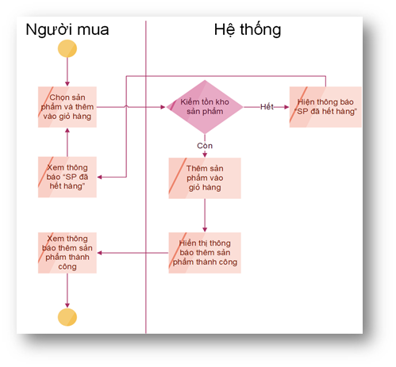
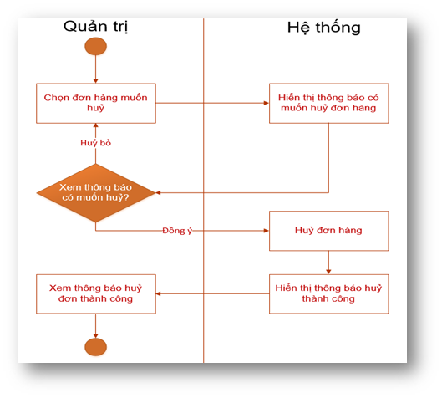
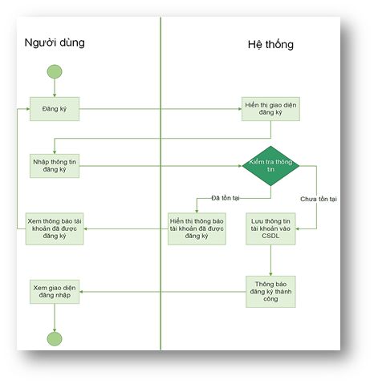

Business Rules: | * Người dùng không được thêm số lượng sản phẩm vượt quá số lượng tồn kho. | Business Rules: | * Chỉ huỷ được đơn hàng đã bán. |  |  | Business Rules: | * Mật khẩu phải trên 8 kí tự. * Mật khẩu bao gồm cả ký tự lạ, số, chữ thường và chữ hoa.

Use Case ID: | UC05_KH | Use Case ID: | UC04_QT |  |  | Use Case ID: | UC04_HIHI
Use Case Name: | Xem giỏ hàng | Use Case Name: | Quản lý thống kê |  |  | Use Case Name: | Đổi mật khẩu
Created By: | Thịnh | Created By: | Hữu Thắng, Bảo Nguyên |  |  | Created By: | Anh Nguyên, Trọng Thắng
Actors: | Người mua | Actors: | Quản trị |  |  | Actors: | Người mua, Cung ứng, Quản trị
Description: | Cho phép người dùng xem giỏ hàng | Description: | Cho phép quản trị xem dữ liệu thống kê |  |  | Description: | Cho phép đổi mật khẩu
Trigger: | Người dùng vào giỏ hàng | Trigger: | Quản trị chọn lựa các loại thống kê và vào xem |  |  | Trigger: | Người dùng nhấn vào Quên mật khẩu
Pre-conditions: | Hệ thống phải đang hoạt động | Pre-conditions: | Đã được thống kê |  |  | Pre-conditions: | Người dùng đã đăng ký vào hệ thống
Post-conditions: | Trang web hiển thị những sản phẩm mà người dùng đã thêm vào giỏ hàng | Post-conditions: | Hệ thống hiển thị bảng thống kê |  |  | Post-conditions: | Hiển thị giao diện lấy lại mật khẩu
Flow: |  | Flow: |  |  |  | Flow:
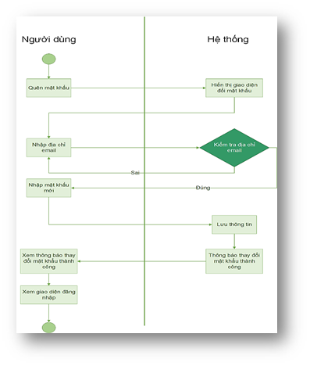

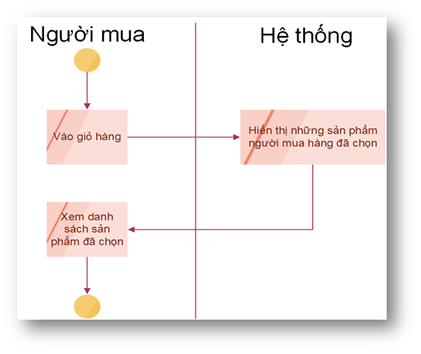
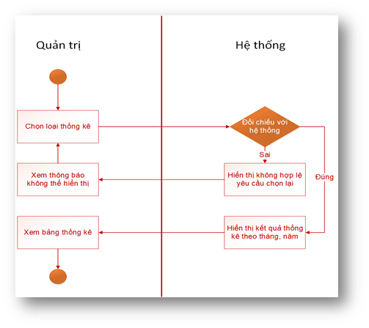

Business Rules: |  | Business Rules: | * Chỉ xem được bảng thống kê khi đã được nhân viên bán hàng thống kê xong. |  |  | Business Rules: | * Người dùng chỉ được yêu cầu đổi mật khẩu 1 lần 1 ngày.

Use Case ID: | UC06_KH | Use Case ID: | UC05_QT |  |  | Use Case ID: | UC05_HIHI
Use Case Name: | Xoá sản phẩm trong giỏ hàng | Use Case Name: | Đăng sản phẩm |  |  | Use Case Name: | Chỉnh sửa thông tin cá nhân
Created By: | Thịnh | Created By: | Hữu Thắng, Bảo Nguyên |  |  | Created By: | Anh Nguyên, Trọng Thắng
Actors: | Người mua | Actors: | Quản trị |  |  | Actors: | Người mua, Cung ứng, Quản trị
Description: | Cho phép người dùng xoá sản phẩm trong giỏ hàng | Description: | Cho phép quản trị đăng thêm sản phẩm mới |  |  | Description: | Cho phép chỉnh sửa thông tin cá nhân
Trigger: | Người dùng xoá sản phẩm | Trigger: | Quản trị điền thông tin bài đăng và đăng bài |  |  | Trigger: | Người dùng nhấn vào chỉnh sửa thông tin
Pre-conditions: | Người dùng ở trong giỏ hàng | Pre-conditions: | Bài đăng chưa có |  |  | Pre-conditions: | Người dùng đã đăng nhập vào hệ thống
Post-conditions: | Sản phẩm người dùng chọn bị xoá khỏi giỏ hàng | Post-conditions: | Hệ thống đăng bài thành công |  |  | Post-conditions: | Hiển thị giao diện chỉnh sửa thông tin cá nhân
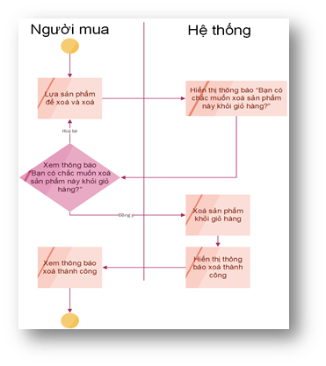
Flow: |  | Flow: |  |  |  | Flow:
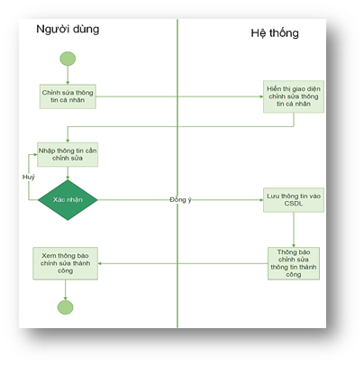
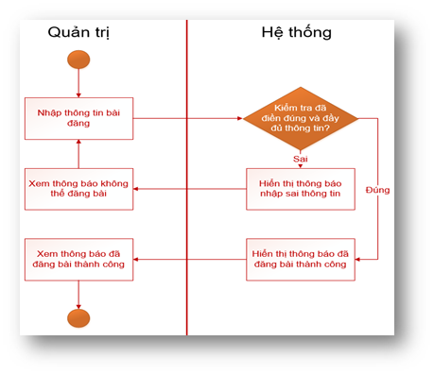

Business Rules: |  | Business Rules: | * Chỉ được đăng bài khi đã điền đầy đủ thông tin chi tiết bài đăng. |  |  | Business Rules: | * Người dùng không được chỉnh sửa thông tin quá 3 lần 1 ngày.

Use Case ID: | UC07_KH | Use Case ID: | UC06_QT |  |  | Use Case ID: | UC06_HIHI
Use Case Name: | Cập nhật giỏ hàng | Use Case Name: | Xem chi tiết sản phẩm |  |  | Use Case Name: | Xem chi tiết thông tin cá nhân
Created By: | Thịnh | Created By: | Hữu Thắng, Bảo Nguyên |  |  | Created By: | Anh Nguyên, Trọng Thắng
Actors: | Người mua | Actors: | Quản trị |  |  | Actors: | Người mua, Cung ứng, Quản trị
Description: | Cho phép người dùng cập nhật, chỉnh sửa số lượng sản phẩm trong giỏ hàng | Description: | Cho phép quản trị xem chi tiết sản phẩm |  |  | Description: | Cho phép xem chi tiết thông tin cá nhân
Trigger: | Người dùng điều chỉnh số lượng sản phẩm | Trigger: | Quản trị chọn sản phẩm muốn xem |  |  | Trigger: | Người dùng nhấn tài khoản của tôi
Pre-conditions: | Người dùng ở trong giỏ hàng | Pre-conditions: | Sản phẩm đã tồn tại |  |  | Pre-conditions: | Người dùng đã đăng nhập vào hệ thống
Post-conditions: | Hệ thống hiển thị số lượng đúng như những gì người dùng chỉnh sửa | Post-conditions: | Hệ thống hiển thị thông tin chi tiết sản phẩm |  |  | Post-conditions: | Hiển thị giao diện thông tin cá nhân
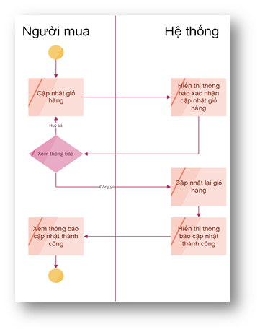
Flow: |  | Flow: |  |  |  | Flow:
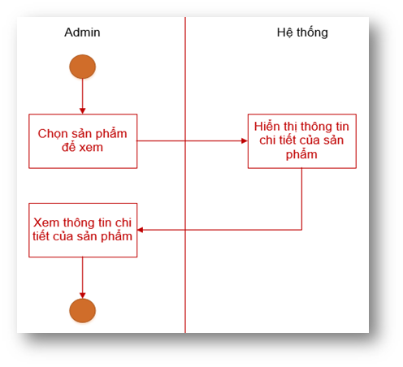

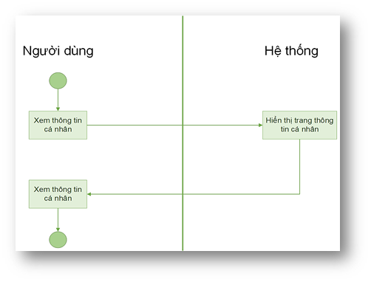

Business Rules: | * Không cho phép người dùng chỉnh sửa thành số âm. * Không cho phép người dùng chỉnh sửa vượt quá số lượng tồn kho. | Business Rules: | * Sản phẩm phải tồn tại trên web. |  |  | Business Rules:

Use Case ID: | UC08_KH | Use Case ID: | UC07_QT |  |  | Use Case ID: | UC01_HUHU
Use Case Name: | Thanh toán | Use Case Name: | Xóa sản phẩm |  |  | Use Case Name: | Xem đơn hàng
Created By: | Thịnh | Created By: | Hữu Thắng, Bảo Nguyên |  |  | Created By: | Anh Nguyên, Trọng Thắng
Actors: | Người mua, ngân hàng | Actors: | Quản trị |  |  | Actors: | Quản trị, Cung ứng
Description: | Cho phép người dùng xác nhận đặt hàng và thanh toán | Description: | Cho phép quản trị xóa sản phẩm |  |  | Description: | Cho phép người dùng xem chi tiết đơn hàng.
Trigger: | Người dùng thanh toán giỏ hàng | Trigger: | Quản trị chọn sản phẩm muốn xoá |  |  | Trigger: | Người dùng nhấn vào đơn hàng trên giao diện trang chủ.
Pre-conditions: | Người dùng phải đang ở Giỏ hàng và đã đăng nhập vào hệ thống | Pre-conditions: | Sản phẩm có tồn tại |  |  | Pre-conditions: | Người dùng đang có đơn hàng cần được giao.
Post-conditions: | Hệ thống hiển thị thông báo đặt hàng thành công | Post-conditions: | Hệ thống hiện thị thông báo sản phẩm đã được xoá |  |  | Post-conditions: | Cho phép hiển thị thông tin chi tiết của đơn hàng.
Flow: |  | Flow: |  |  |  | Flow:
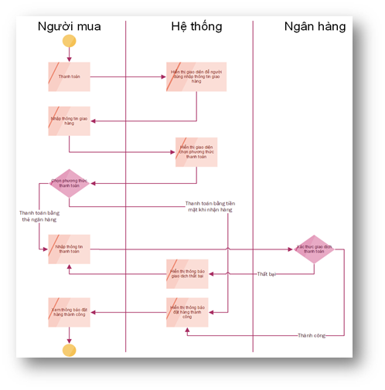
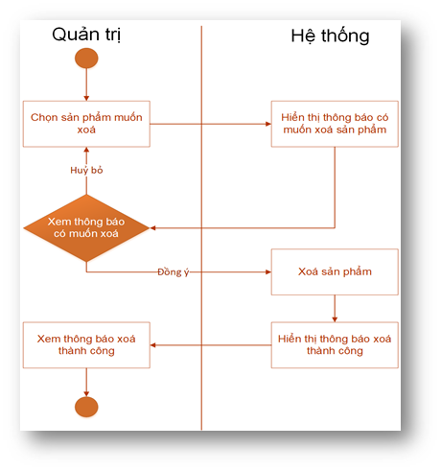
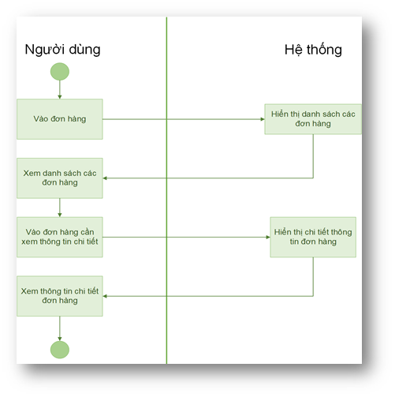

Business Rules: | * Người dùng đã đăng nhập vào hệ thống. * Người dùng chỉ được thanh toán bằng thẻ nội địa. | Business Rules: | * Chỉ xoá được sản phẩm có tồn tại trên dữ liệu. |  |  | Business Rules: | * Đơn hàng phải tồn tại trên hệ thống.

Use Case ID: | UC09_KH | Use Case ID: | UC08_QT
Use Case Name: | Xem lộ trình của đơn hàng | Use Case Name: | Chỉnh sửa bài đăng
Created By: | Thịnh | Created By: | Hữu Thắng, Bảo Nguyên
Actors: | Người mua | Actors: | Quản trị
Description: | Cho phép người dùng xem lộ trình của đơn hàng | Description: | Cho phép quản trị chỉnh sửa bài đăng
Trigger: | Người dùng nhấn xem lộ trình | Trigger: | Quản trị chọn bài đăng cần chỉnh sửa
Pre-conditions: | Người dùng đặt hàng thành công | Pre-conditions: | Bài đăng đã tồn tại
Post-conditions: | Hệ thống hiển thị ra lộ trình đơn hàng | Post-conditions: | Hệ thống hiển thị bài đăng đã được cập nhật
Flow: |  | Flow:
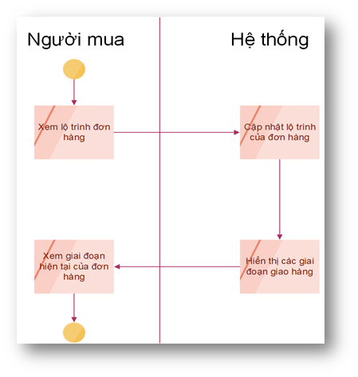
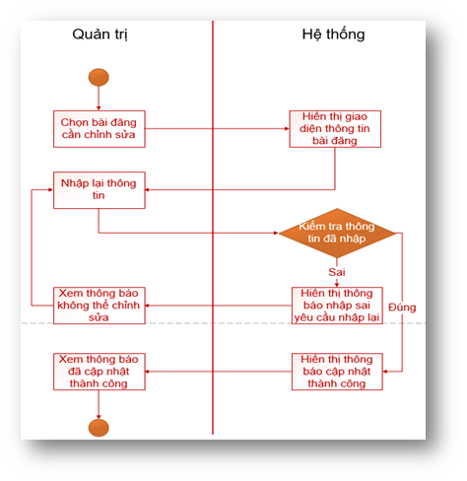

Business Rules: | * Người dùng phải đăng nhập vào hệ thống. * Người dùng phải có đơn hàng đã mua. | Business Rules: | * Chỉ được cập nhật khi đã điền đầy đủ thông tin sản phẩm.

 |  | Use Case ID: | UC10_QT
 |  | Use Case Name: | Tiếp nhận đơn hàng
 |  | Created By: | Hữu Thắng, Bảo Nguyên
 |  | Actors: | Quản trị
 |  | Description: | Cho phép quản trị tiếp nhận đơn hàng
 |  | Trigger: | Quản trị vào nhận đơn hàng mới
 |  | Pre-conditions: | Hệ thống phải gửi đơn mới về cho quản trị
 |  | Post-conditions: | Hệ thống hiển thị thông báo đã nhận đơn thành công
 |  | Flow:

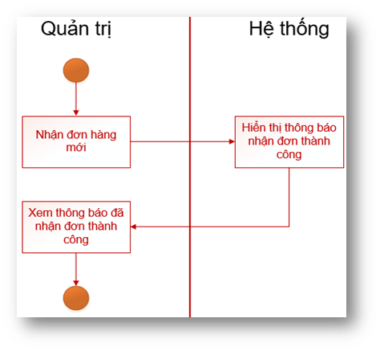

 |  | Business Rules:

 |  | Use Case ID: | UC11_QT
 |  | Use Case Name: | Thêm khách hàng
 |  | Created By: | Hữu Thắng, Bảo Nguyên
 |  | Actors: | Quản trị
 |  | Description: | Cho phép quản trị thêm khách hàng
 |  | Trigger: | Quản trị viên vào thêm khách hàng
 |  | Pre-conditions: | Khách hàng chưa tồn tại
 |  | Post-conditions: | Hệ thống thêm thành công khách hàng
 |  | Flow:

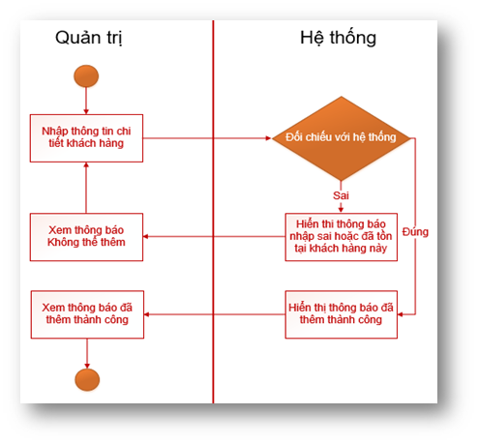

 |  | Business Rules: | * Chỉ thêm được khách hàng chưa tồn tại trên dữ liệu.

 |  | Use Case ID: | UC12_QT
 |  | Use Case Name: | Thêm đơn hàng
 |  | Created By: | Hữu Thắng, Bảo Nguyên
 |  | Actors: | Quản trị
 |  | Description: | Cho phép quản trị thêm đơn hàng
 |  | Trigger: | Quản trị viên vào thêm đơn hàng
 |  | Pre-conditions: | Chưa có đơn hàng
 |  | Post-conditions: | Hệ thống lưu đơn hàng thành công
 |  | Flow:

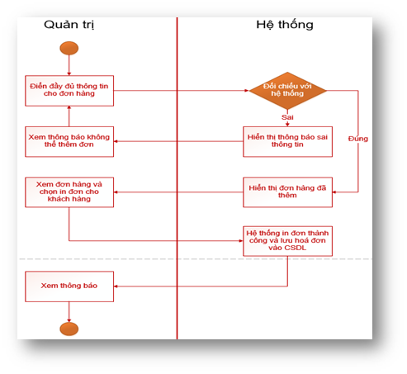

 |  | Business Rules: | *Chỉ thêm được đơn hàng chưa có trên dữ liệu.

11. Từ điển Dữ liệu
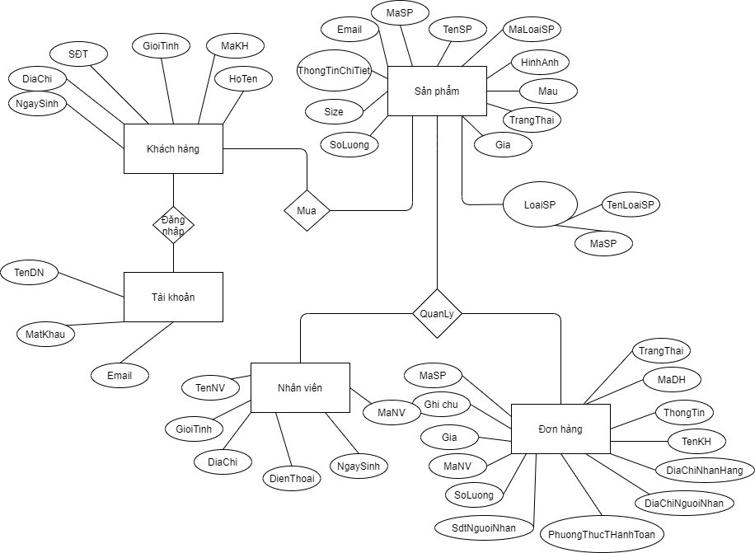
DATA DICTIONARY

# | Object | Attribute Name | Notes
1 | Khách hàng | Mã khách hàng | varchar(10), Khóa chính
 |  | Họ tên | nvarchar(100)
 |  | Giới tính | int (1 là nam, 0 là nữ)
 |  | Điện thoại | varchar(11)
 |  | Địa chỉ | nvarchar(100)
 |  | Ngày sinh | varchar(8)
2 | Tài khoản | Tên đăng nhập | varchar(50), khóa chính
 |  | Mật khẩu | varchar(50)
 |  | Email | varchar(50)
 | Loại sản phẩm | Mã loại sản phẩm | varchar(10), khóa chính
 |  | Tên loại sản phẩm | nvarchar(50)
3 | Sản phẩm | Mã sản phẩm | varchar(10), khóa chính
 |  | Tên sản phẩm | nvarchar(50)
 |  | Mã loại sản phẩm | varchar(50), khoá ngoại của Danh mục sản phẩm
 |  | Thông tin chi tiết sản phẩm | nvarchar(max)
 |  | Trạng thái sản phẩm | nvarchar(50)
 |  | Size | int
 |  | Số lượng | int
 |  | Giá | float
 |  | Hình ảnh | int
 |  | Màu | varchar(10)
4 | Đơn hàng | Mã đơn hàng | varchar(10), khóa chính
 |  | Thông tin sản phẩm | nvarchar(max)
 |  | Họ tên khách hàng | nvarchar(max)
 |  | Địa chỉ nhận hàng | nvarchar(100)
 |  | Điạ chỉ người nhận | nvarchar(100)
 |  | Số điện thoại người nhận | varchar(10)
 |  | Mã khách hàng | varchar(10), khóa ngoại của Khách hàng
 |  | Số lượng sản phẩm | int
 |  | Giá | float
 |  | Mã nhân viên | varchar(10), khoá ngoại của Nhân viên
 |  | Hình thức thanh toán | int (1 là tiền mặt, 0 là bằng ngân hàng)
 |  | Ghi chú giao hàng | nvarchar(150)
 |  | Mã sản phẩm
 |  | Trạng thái đơn hàng | nvarchar(50)
5 | Nhân viên | Mã nhân viên | varchar(10), khóa chính
 |  | Tên nhân viên | nvarchar(100)
 |  | Giới tính | int (1 là nam, 0 là nữ)
 |  | Địa chỉ | nvarchar(100)
 |  | Điện thoại | varchar(11)
 |  | Ngày sinh | varchar(8)

 | Sơ đồ ERD

